상품제안서
베이스어스 도킹스테이션 USB 허브 노트북 멀티 포트 C타입 12포트 스페이스메이트 노모스 | 상품코드: F31553

 |  |  |  |  |  |  | 02-412-0044 | www.easy1.co.kr
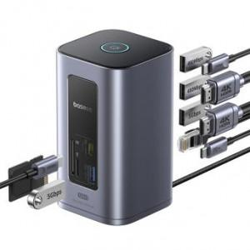

【상세/제작정보】

【인쇄/포장옵션】 | 레이저 / 포장지포장

【공급단가】 | 수량 | 30~ | 50~ | 100~ | 300~ | 500~
*VAT별도 | 단가 | 110,400원 | 108,560원 | 105,800원 | 103,960원 | 101,200원

【상품 URL】 | https://dev.easy1.co.kr:443/src/goods_detail.php?gdno=31553

